附件一
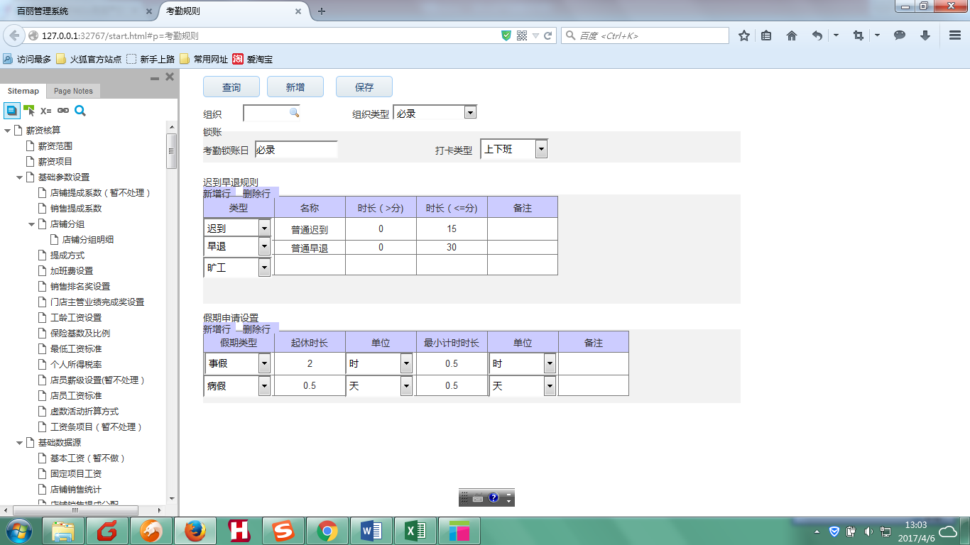

附件二
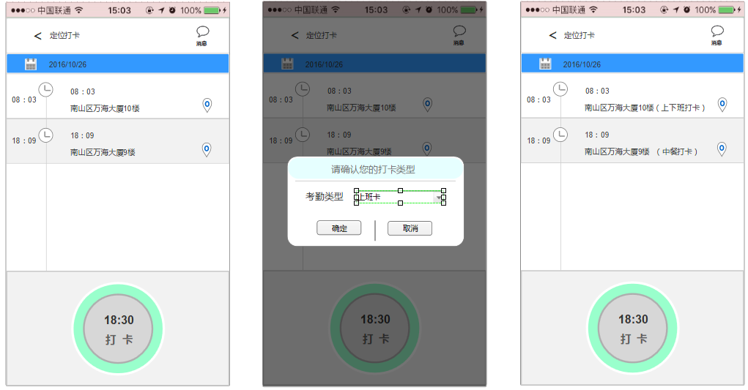
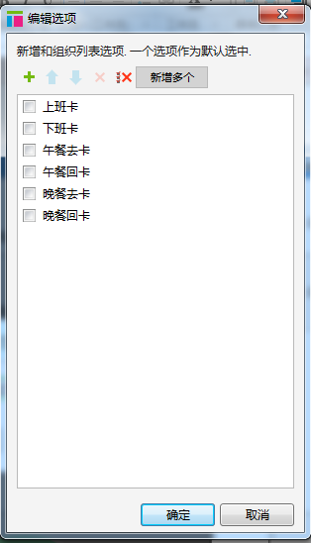

注：华东用户打卡后，弹框提示用户选择考勤类型（上班卡、下班卡、午餐去卡、午餐回卡、晚餐去卡、晚餐回卡），华南用户默认为“上下班卡”并将类型注明在打卡定位地址旁。

附件四
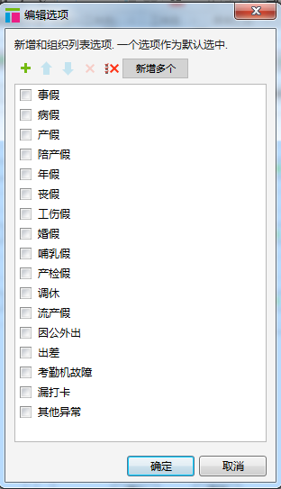
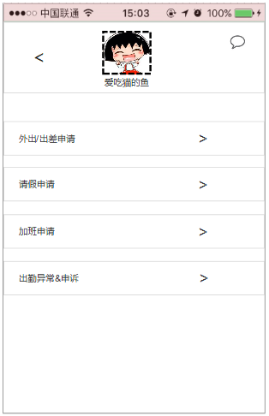
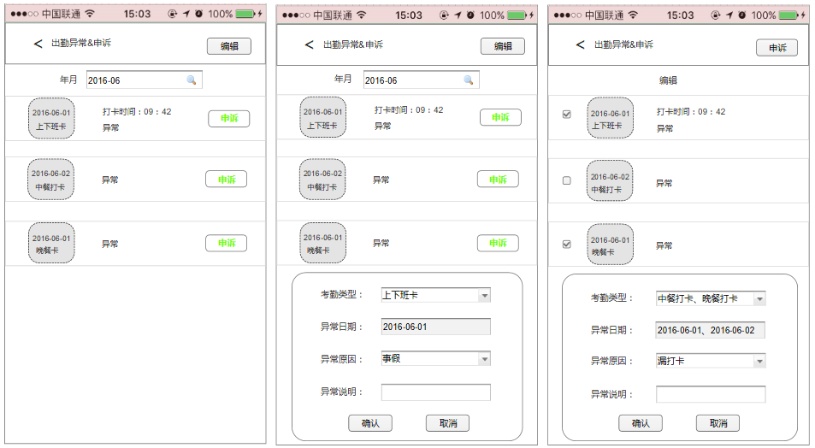
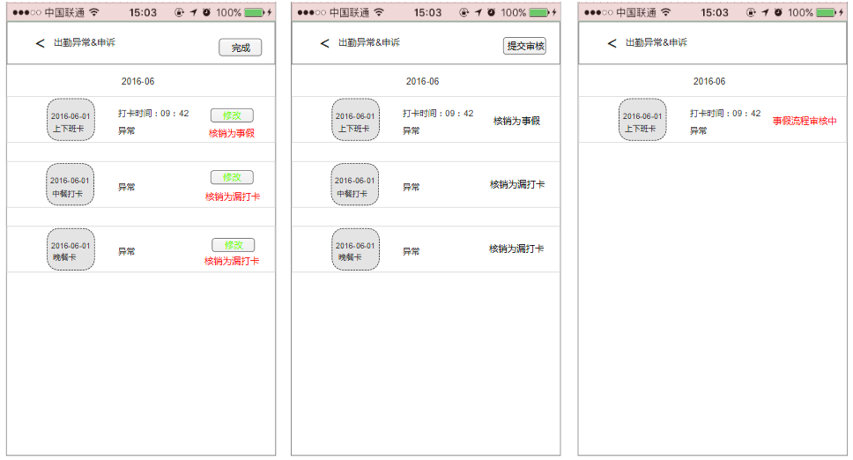

注：1、先在后台“工作流配置”界面做好“出勤异常申诉”流程节点配置。2、中餐卡、晚餐卡异常的只能申诉为“漏打卡”，上下班打卡异常的可核销为所有考勤月报表中的所有状态，如申诉为请假类、外出类（含出差），点击确定按钮后，跳转相关流程申请界面作流程申请。

附件五
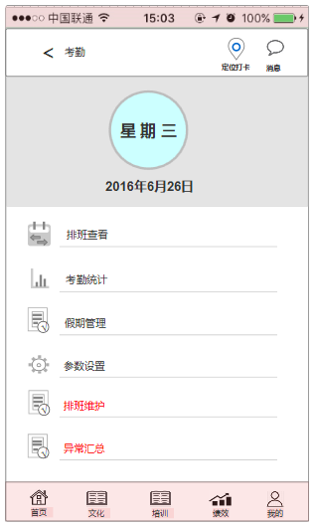
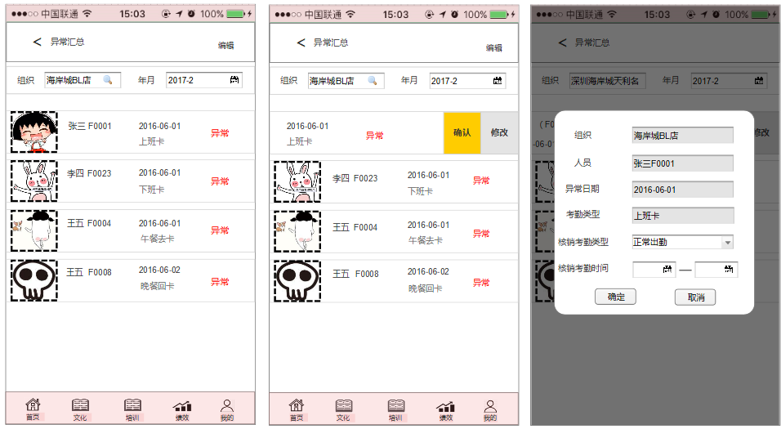
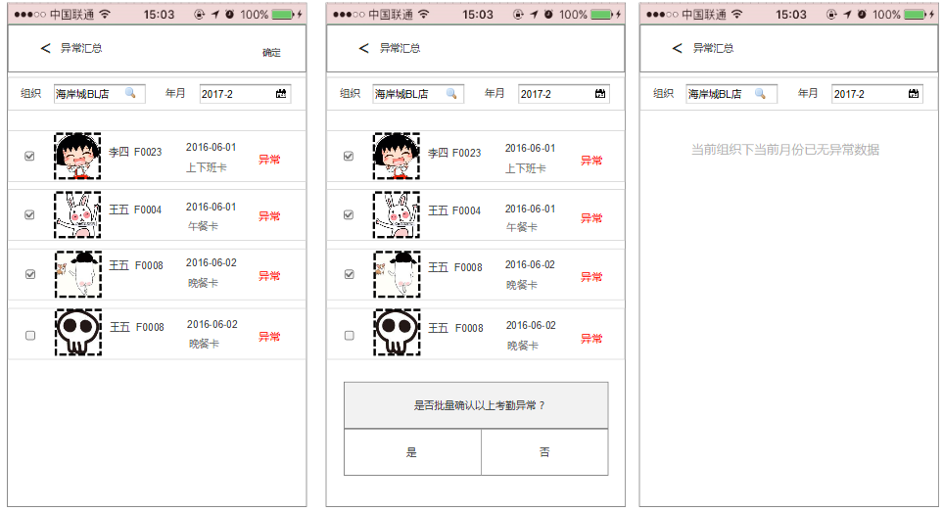

向左滑动对单条数据确认或修改日报表状态

批量确认考勤异常数据操作

注：1、APP我的—考勤界面增加“排班维护”和“异常汇总”两个菜单，只有店铺组织负责人（店长）才有权限。

附件六
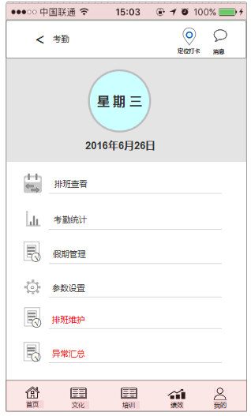
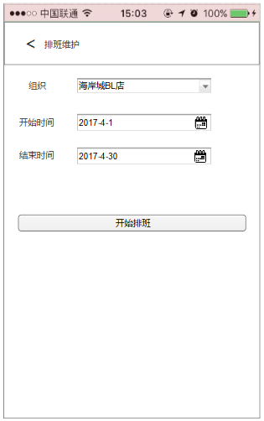
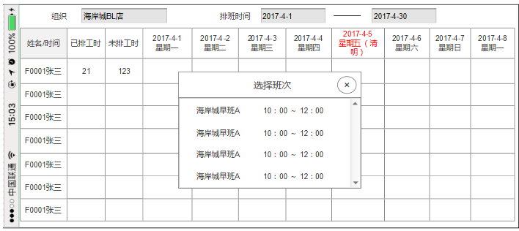
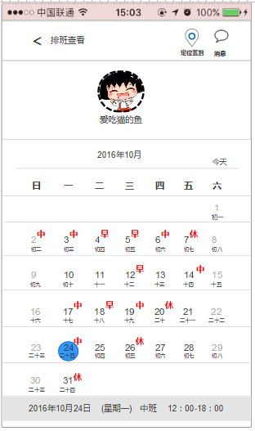

法定节假日颜色标识
上下拖动

点击空白处出现本组织下后台已维护的班次供选择

员工个人查看排班界面

左右拖动

店铺组织负责人排班及查看权限下员工排班界面

注：1、在APP考勤界面增加“排班维护”菜单，仅供店铺组织负责人有权限。

